关系图
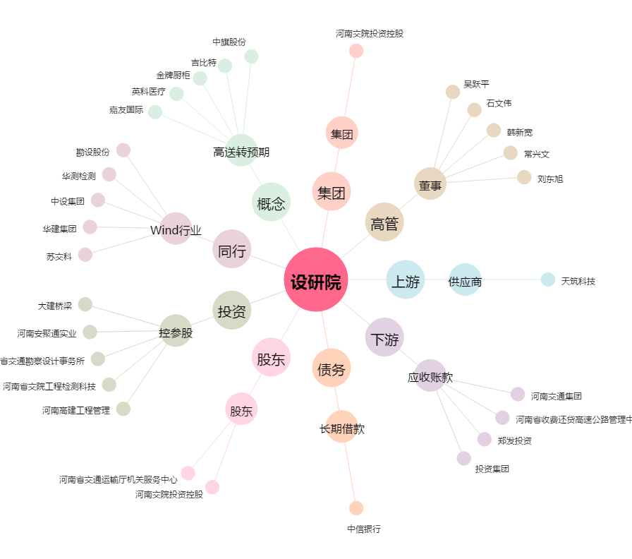
设研院[300732.SZ] - 关系概览图

